DOM
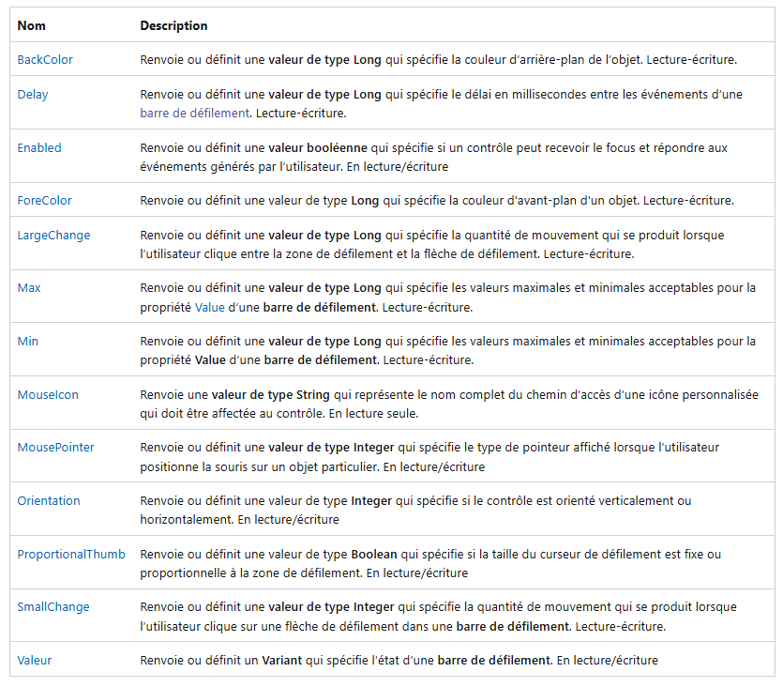
DOM | https://learn.microsoft.com/fr-fr/office/vba/api/outlook.scrollbar

Class
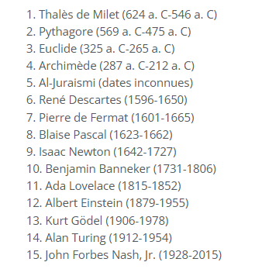
ID | Classe1 | MATHS | PHYSIQUE | LV1 | Average | Thalès de Milet
1 | JULIE | 8 | 4 | 2 | 4.6666666667 | Pythagore de Samos
2 | ETIENNE | 3 | 5 | 8 | 5.3333333333 | Euclide d'Alexandrie
3 | MARC | 9 | 1 | 9 | 6.3333333333 | Archimède de Syracuse
4 | SOPHIE | 10 | 9 | 1 | 6.6666666667 | Al-Khwarizmi
5 | MARIE | 6 | 3 | 8 | 5.6666666667 | René Descartes

